Sheet1
Khảo sát điểm thi của 15 sinh viên thi môn Excel B như sau:

Số sinh viên | 2 | 5 | 4 | 3 | 1
Điểm thi | 4 | 6 | 8 | 9 | 10

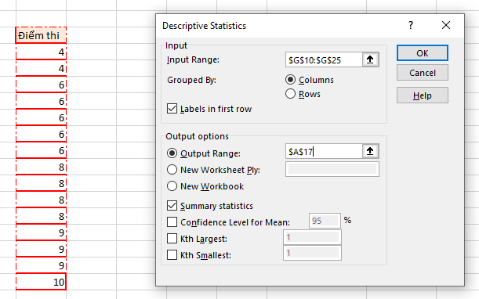
Dùng lệnh thống kê mổ tả hãy cho biết giá trị của các đại lượng sau:

Trung vị | 8
Trung bình mẫu | 7.1333333333
Phương sai mẫu hiệu chỉnh | 3.4095238095
Độ lệch chuẩn | 1.846489591

Điểm thi |  |  | Điểm thi
 |  |  | 4
Mean | 7.1333333333 |  | 4
Standard Error | 0.47676156232 |  | 6
Median | 8 |  | 6
Mode | 6 |  | 6
Standard Deviation | 1.846489591 |  | 6
Sample Variance | 3.4095238095 |  | 6
Kurtosis | -0.86488945654 |  | 8
Skewness | -0.30278478605 |  | 8
Range | 6 |  | 8
Minimum | 4 |  | 8
Maximum | 10 |  | 9
Sum | 107 |  | 9
Count | 15 |  | 9
 |  |  | 10

